Matriz EPP
 |  |  | Matriz de Elementos de Protección Personal |  |  |  |  |  |  |  |  |  |  |  |  |  |  |  |  |  |  |  |  |  |  |  |  |  |  |  |  |  |  |  |  |  |  | Codigo: FOR-E-SIG4-42
 |  |  |  |  |  |  |  |  |  |  |  |  |  |  |  |  |  |  |  |  |  |  |  |  |  |  |  |  |  |  |  |  |  |  |  |  |  | Fecha: 20-May-2024
 |  |  |  |  |  |  |  |  |  |  |  |  |  |  |  |  |  |  |  |  |  |  |  |  |  |  |  |  |  |  |  |  |  |  |  |  |  | Versión 00
 |  |  |  |  |  |  |  |  |  |  |  |  |  |  |  |  |  |  |  |  |  |  |  |  |  |  |  |  |  |  |  |  |  |  |  |  |  | Pagina 1 de 1

Área | Cargo | Elementos de Protección Personal
 |  | Protección de manos |  |  |  |  |  |  |  |  |  |  | Protección de pies |  |  | Protección corporal |  |  |  | Protección de cabeza |  |  | Protección de ojos |  | Protección respiratoria |  |  |  |  |  |  |  |  | Protección auditiva
 |  | Guantes de latex | Guantes de nitrilo | Guantes comfort grip | Guantes de vaqueta | 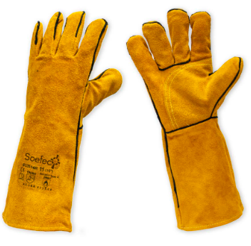 Guantes de carnaza | 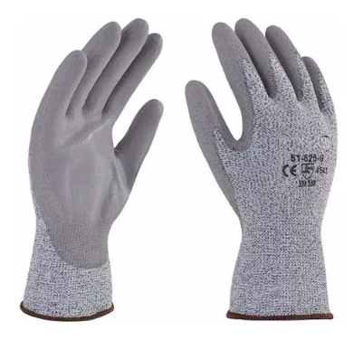 Guantes anticorte | Guantes de acero | Guantes mosquetero Calibre 65 | Guantes termicos | Campana | Manga anticorte | Botas de plastico con puntera | Botas de seguridad con puntera | 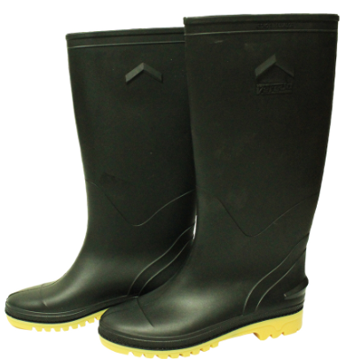 Botas plasticas | 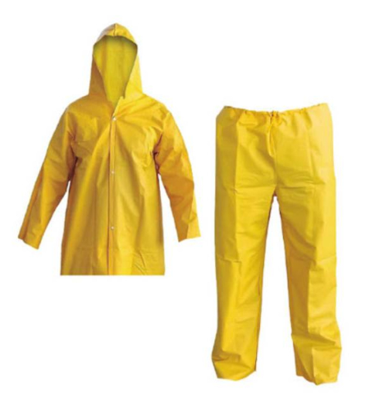 Impermeable | 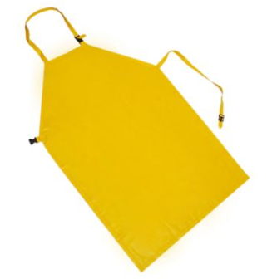 Delantal plastico | Delantal de carnaza | Protector inguinal | Casco de seguridad | 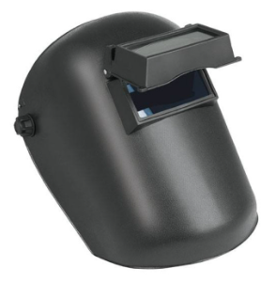 Careta soldador | 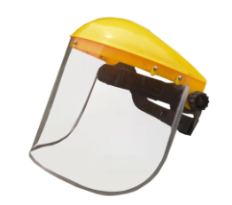 Careta tipo esmeril | Gafas de seguridad | Monogafas | Pieza facial 1/2 cara | Full face | Filtros 2091 | Filtros 2097 (Preferiblemente 2096) | Filtros 6006 Multigases | 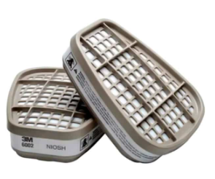 Filtros 6002 Gases Acidos | Filtros 6001 Vap. Organicos | 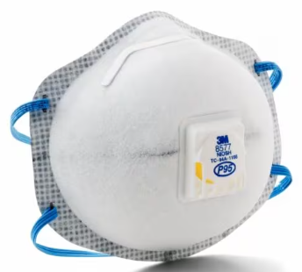 Tapabocas para vapores acidos | 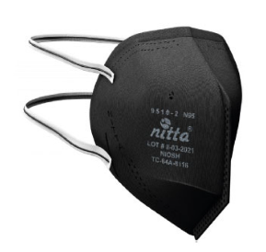 Tapabocas N95 | Tapaoido inserción | Tapaoido copa ins. casco H10P3E | 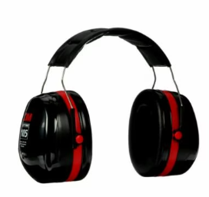 Tapaoido H10A | Tapaoido H6P3E | 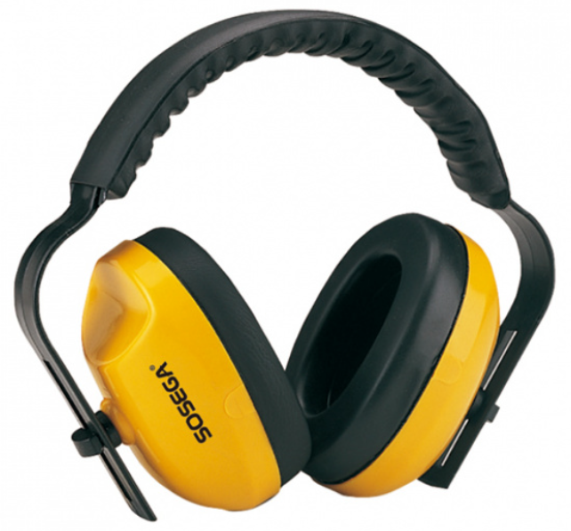 Tapaoido H9A
Mantenimiento | Electrico | No | No | Si | Si | No | Si | No | No | No | No | No | Si | No | No | No | No | Si | No | Si | No | Si | Si | No | Si | Si | No | No | No | Si | No | Si | No | No | No | No | Si | No
 | Electromecanico | No | No | Si | Si | No | Si | No | No | No | No | No | Si | No | No | No | No | Si | No | Si | No | Si | Si | No | Si | Si | No | No | No | Si | No | Si | No | No | No | No | Si | No
 | Soldador | No | No | Si | Si | Si | Si | No | No | No | No | No | Si | No | No | No | No | Si | No | Si | Si | Si | Si | No | Si | No | No | Si | No | Si | No | Si | No | No | No | No | Si | No
 | Líderes | No | No | Si | Si | No | No | No | No | No | No | No | Si | No | No | No | No | No | No | Si | No | No | Si | No | Si | No | No | No | No | Si | No | Si | No | No | No | No | Si | No
Plataforma y escaldado | Operario de planta | No | No | No | No | No | Si | No | No | No | No | Si | Si | No | No | No | No | No | Si | Si | No | No | Si | No | No | No | No | No | No | No | No | No | No | No | Si | Si | No | No
 | Líderes | No | No | No | No | No | No | No | No | No | No | No | Si | No | No | No | No | No | No | Si | No | No | Si | No | No | No | No | No | No | No | No | No | No | No | Si | No | No | No
Evisceración | Operario de planta | No | Si | No | No | No | No | No | No | No | No | No | Si | No | No | No | No | No | No | No | No | No | Si | No | Si | No | No | No | No | Si | No | Si | No | No | No | Si | No | No
 | Líderes | No | No | No | No | No | No | No | No | No | No | No | Si | No | No | No | No | No | No | Si | No | No | Si | No | No | No | No | No | No | No | No | Si | No | No | Si | No | No | No
Emp. Visceras | Operario de planta | No | Si | No | No | No | No | No | No | No | No | No | Si | No | No | No | No | No | No | No | No | No | Si | No | Si | No | No | No | No | Si | No | Si | No | No | No | No | No | No
 | Líderes | No | No | No | No | No | No | No | No | No | No | No | Si | No | No | No | No | No | No | Si | No | No | No | No | No | No | No | No | No | No | No | No | No | No | No | No | No | No
Enfriamiento | Operario de planta | No | Si | No | No | No | No | No | No | No | No | No | Si | No | No | No | No | No | No | No | No | No | Si | No | Si | Si | No | No | No | Si | No | No | No | No | No | No | No | No
 | Líderes | No | No | No | No | No | No | No | No | No | No | No | Si | No | No | No | No | No | No | Si | No | No | No | No | No | No | No | No | No | No | No | No | No | No | No | No | No | No
Emp. Pollo | Operario de planta | No | No | No | No | No | No | No | No | No | No | No | Si | No | No | No | No | No | No | Si | No | No | No | No | No | No | No | No | No | Si | No | No | No | No | No | No | No | No
 | Líderes | No | No | No | No | No | No | No | No | No | No | No | Si | No | No | No | No | No | No | Si | No | No | No | No | No | No | No | No | No | No | No | No | No | No | No | No | No | No
Desp & Marinado | Operario de planta | No | Si | No | No | No | No | Si | No | No | No | No | Si | No | No | No | No | No | No | No | No | No | Si | No | Si | No | No | No | No | Si | No | No | No | No | No | No | No | No
 | Patinador | No | No | No | No | No | No | No | No | No | No | No | Si | No | No | No | No | No | No | Si | No | No | No | No | No | No | No | No | No | No | No | No | No | No | No | No | No | No
 | Líderes | No | No | No | No | No | No | No | No | No | No | No | Si | No | No | No | No | No | No | Si | No | No | No | No | No | No | No | No | No | No | No | No | No | No | No | No | No | No
Fileteo | Operario de planta | No | Si | No | No | No | No | Si | No | No | No | No | Si | No | No | No | No | No | No | No | No | No | Si | No | Si | No | No | No | No | Si | No | No | No | No | No | No | No | No
 | Líderes | No | No | No | No | No | No | No | No | No | No | No | Si | No | No | No | No | No | No | Si | No | No | No | No | No | No | No | No | No | No | No | No | No | No | No | No | No | No
Pavos | Operario de planta | No | Si | No | No | No | No | Si | No | No | Si | No | Si | No | No | No | No | No | No | No | No | No | Si | No | Si | No | No | No | No | Si | No | No | No | No | No | No | No | No
 | Líderes | No | No | No | No | No | No | No | No | No | No | No | Si | No | No | No | No | No | No | Si | No | No | No | No | No | No | No | No | No | No | No | No | No | No | No | No | No | No
Postproceso | Operario de planta | No | Si | No | No | No | No | No | No | No | No | No | Si | No | No | No | No | No | No | No | No | No | Si | No | Si | No | No | No | No | Si | No | No | No | No | No | No | No | No
 | Líderes | No | No | No | No | No | No | No | No | No | No | No | Si | No | No | No | No | No | No | Si | No | No | No | No | No | No | No | No | No | No | No | No | No | No | No | No | No | No
Logistica | Auxiliar Logistico | No | No | No | No | No | No | No | No | Si | No | No | Si | Si | No | No | No | No | No | Si | No | No | No | No | No | No | No | No | No | No | No | No | No | No | No | No | No | No
 | Líderes | No | No | No | No | No | No | No | No | No | No | No | Si | Si | No | No | No | No | No | Si | No | No | No | No | No | No | No | No | No | No | No | No | No | No | No | No | No | No
Carnes frias Empaque | Operario de planta | No | No | No | No | No | No | No | No | No | No | No | Si | No | No | No | No | No | No | Si | No | No | No | No | No | No | No | No | No | No | No | No | No | Si | No | No | No | No
 | Líderes | No | No | No | No | No | No | No | No | No | No | No | Si | No | No | No | No | No | No | No | No | No | No | No | No | No | No | No | No | No | No | No | No | No | No | No | No | No
Carnes frias Producción | Operario de planta | No | No | No | No | No | No | No | Si | No | No | No | Si | No | No | No | No | No | No | Si | No | No | No | No | Si | No | Si | No | No | No | No | No | No | Si | No | No | No | Si
 | Condimentos | No | No | No | No | No | No | No | No | No | No | No | Si | No | No | No | No | No | No | No | No | No | No | No | Si | No | Si | No | No | No | No | No | No | No | No | No | No | No
 | Líderes | No | No | No | No | No | No | No | No | No | No | No | Si | No | No | No | No | No | No | No | No | No | No | No | No | No | No | No | No | No | No | No | No | No | No | No | No | SI
Limpieza y desinfección | Operario de planta | No | Si | No | No | No | No | No | No | No | No | No | Si | No | No | Si | No | No | No | No | No | No | Si | No | Si | Si | No | No | Si | Si | No | No | No | No | No | No | No | No
 | Líderes | No | No | No | No | No | No | No | No | No | No | No | Si | No | No | No | No | No | No | No | No | No | Si | No | Si | No | No | No | Si | Si | No | No | No | No | No | No | No | No
Calidad | Practicante | No | Si | No | No | No | No | No | No | No | No | No | Si | No | No | No | No | No | No | Si | No | No | Si | No | Si | No | No | No | No | Si | No | No | No | No | No | No | No | No
 | Supervisor | No | Si | No | No | No | No | No | No | No | No | No | Si | No | No | No | No | No | No | Si | No | No | Si | No | Si | No | No | No | No | Si | No | No | No | No | No | No | No | No
 | Líderes | No | Si | No | No | No | No | No | No | No | No | No | Si | No | No | No | No | No | No | Si | No | No | Si | No | Si | No | No | No | No | Si | No | No | No | No | No | No | No | No
Ambiental | Practicante | No | Si | Si | Si | No | No | No | No | No | No | No | Si | No | No | No | No | No | No | Si | No | No | Si | No | Si | No | No | No | Si | No | Si | No | No | Si | No | No | No | No
 | Operario de planta | No | Si | Si | Si | No | No | No | No | No | No | No | Si | No | No | No | No | No | No | Si | No | No | Si | No | Si | No | No | No | Si | No | Si | No | No | Si | No | No | No | No
 | Líderes | No | No | No | No | No | No | No | No | No | No | No | Si | No | No | No | No | No | No | Si | No | No | Si | No | No | No | No | No | No | No | No | No | No | Si | No | No | No | No
Administración | Compras | No | Si | No | No | No | No | No | No | No | No | No | No | Si | No | No | No | No | No | Si | No | No | Si | No | Si | No | Si | No | Si | No | No | No | No | No | No | No | No | No
 | Porteria | No | No | No | No | No | No | No | No | No | No | No | No | Si | No | No | No | No | No | No | No | No | No | No | No | No | No | No | No | No | No | No | No | No | No | No | No | No
...

EPP alturas
 |  |  | Matriz de Elementos de Protección Personal |  |  |  |  |  |  | Codigo: FOR-E-SIG4-42
 |  |  |  |  |  |  |  |  |  | Fecha: 20-May-2024
 |  |  |  |  |  |  |  |  |  | Versión 00
 |  |  |  |  |  |  |  |  |  | Pagina 1 de 1

Área | Elementos de protección contra caidas
 | 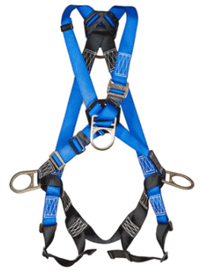 Árnes | Árnes dielectrico | Eslinga de posicionamiento | Eslinga en Y con Abs | 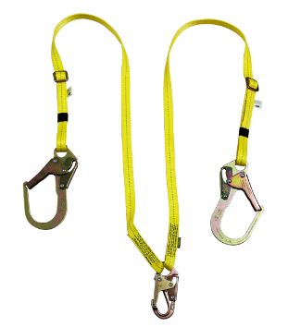 Eslinga en Y sin Abs | 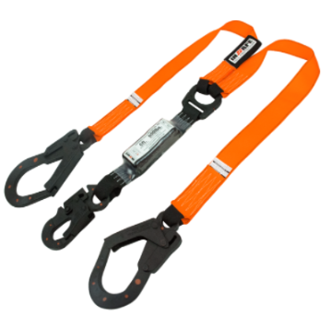 Eslinga en Y con Abs, dielectrica | Eslinga en Y sin Abs, dielectrica | 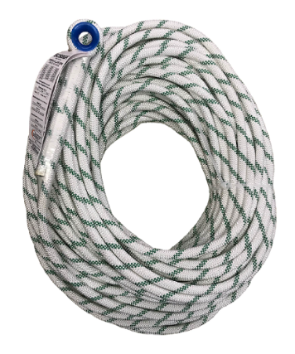 Linea de vida | Retractil | 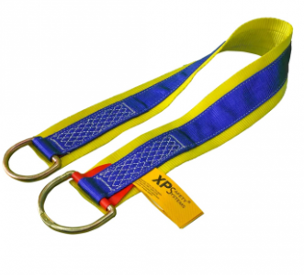 Tie - off | 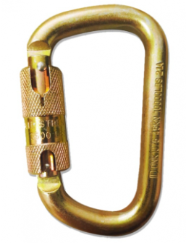 Mosqueton
Mantenimiento | Si | Si | Si | Si | Si | Si | Si | Si | Si | Si | Si
Ambiental | Si | No | Si | Si | Si | No | No | Si | No | No | No
Logistica | Si | No | No | Si | Si | No | No | No | No | No | Si
Subproductos | Si | No | No | No | No | No | No | No | Si | No | No
Granjas | Si | No | No | Si | Si | No | No | No | No | No | No

Control de cambios
Versión No. | Fecha |  | Detalle de los cambios |  | Elaboró |  | Revisó |  |  | Aprobó
00 | 20-May-24 |  | Elaboración incial |  | Líder del SG-SST |  | Comité del Sistema Integrado de Gestión |  |  | Gerente general

